상품제안서
SP 키캡 키링 (1구~4구) | 상품코드: S48129

 |  |  |  |  |  |  | 02-713-8555 | www.synergygift.co.kr
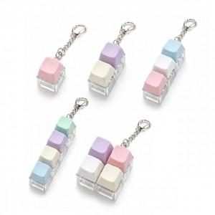

【상세/제작정보】 | <p><span style="font-size: 18pt;">인쇄무-납기 10일 + @</span></p><p><span style="font-size: 18pt;">레이저인쇄-납기 12일 + @</span></p><p><span style="font-size: 18pt;">UV인쇄+전사인쇄-납기 18~20일 소요 예정입니다.</span>​&nbsp;</p><p>&nbsp;</p><p>&nbsp;</p><p><span style="font-size: 18pt;">인쇄 옵션은 1가지만 선택해주세요! 중복 진행 불가합니다.</span> &nbsp;</p>

【인쇄/포장옵션】 | / 포장불가능

【공급단가】 | 수량 | 100~ | 300~ | 500~ | 1,000~ | 3,000~
*VAT별도 | 1구 | 1,350원 | 1,270원 | 1,230원 | 1,170원 | 1,130원
 | 2구 | 1,620원 | 1,520원 | 1,470원 | 1,400원 | 1,350원
 | 3구 | 1,890원 | 1,770원 | 1,720원 | 1,630원 | 1,580원
 | 4구 | 2,290원 | 2,150원 | 2,090원 | 1,980원 | 1,920원

【상품 URL】 | https://www.synergygift.co.kr:443/src/goods_detail.php?gdno=48129

